Action send email
Action send email

 | Main form

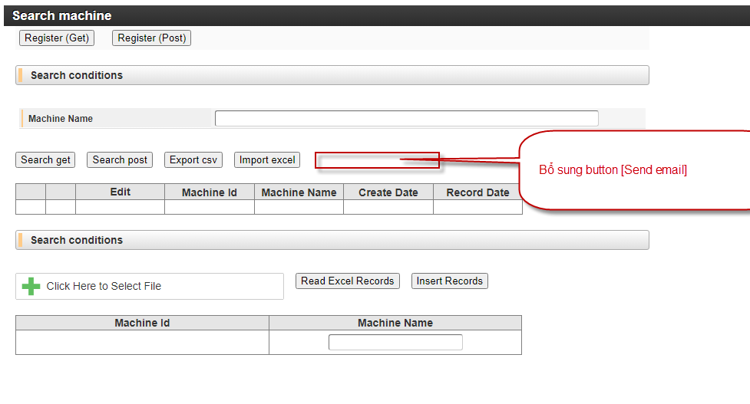

 |  | Click btnSendEmail

 |  | Thực hiện gửi email theo template của [sheet Template]

 |  |  | Email from: | user_login.email_address
 |  |  | Email to: | dev07
 |  |  | Email subject: | <YYYY/mm/dd của hệ thống>-Reporting contract list
 |  |  | Email cc: | dev03, dev01
 |  |  | Email body | Truyền kết quả search từ màn hình

